UI
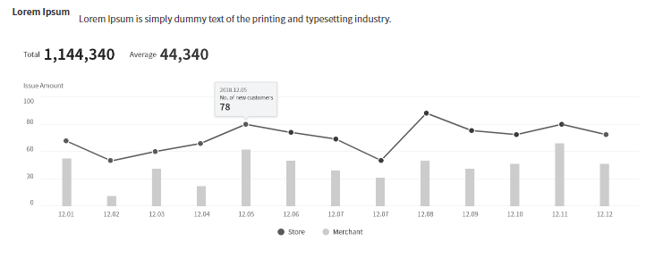
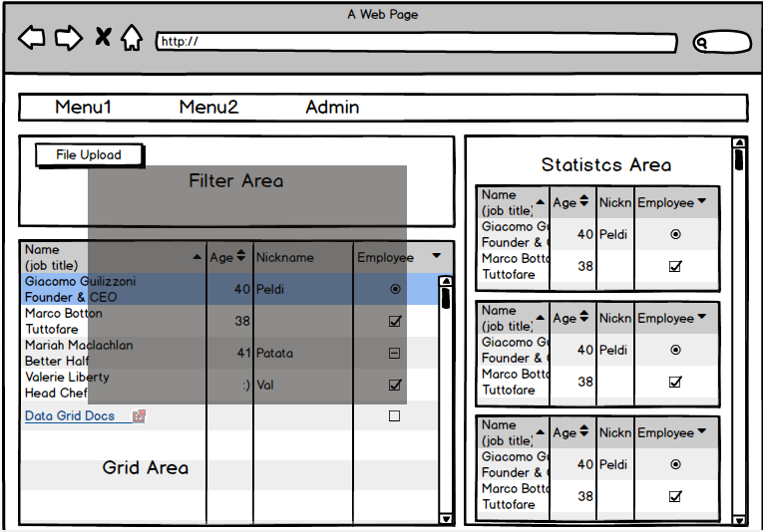
기본 설계 1차 | 3/10 버전 |  | 사내UI표준
 |  |  | http://uidev.sdsdevplatform.io/portal/#/catalog/Vue/About/Vue

 |  |  | 개발순서
 |  | 1 | router 구성
 |  | 2 | 각 화면 template구성
 |  | 3 | 데이터 연계 설계
 |  | 4 | 각 화면 Component 구성

전체 App.vue
2안 | 03/30 버전
GNB.vue
Main.vue
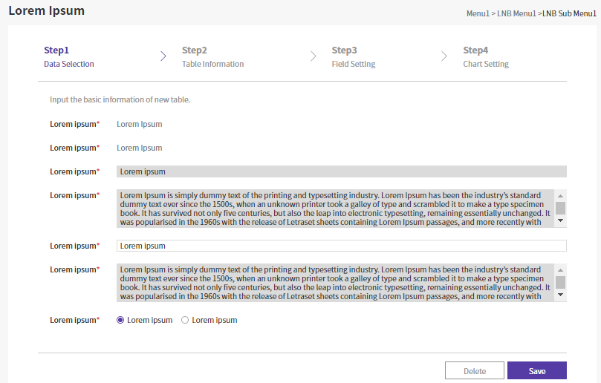
Search.vue

Init.vue - Modal

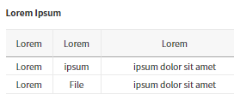
Statisctics.vue

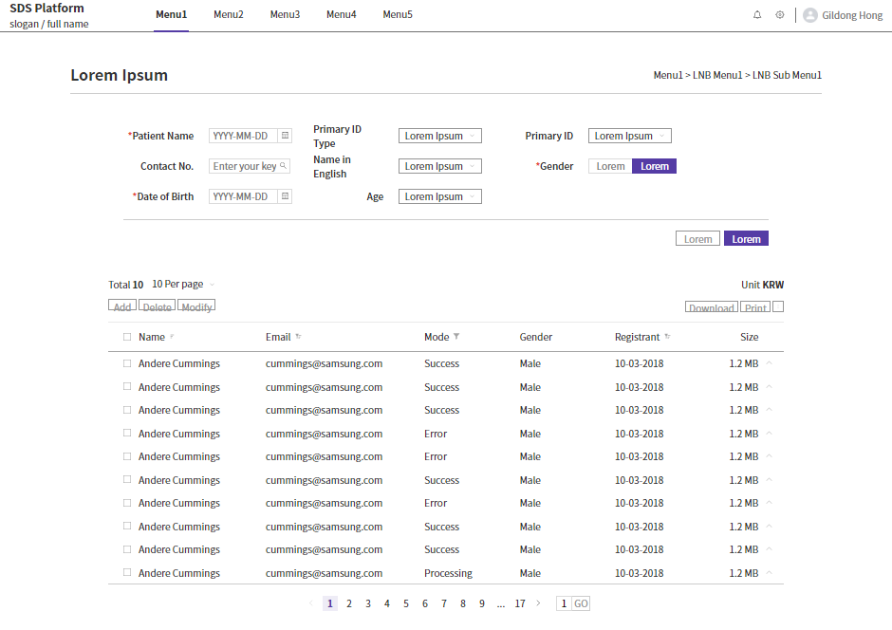
Gridtable.vue

 |  |  |  | * 비교페이지 - 시간대
 |  |  |  | * 메인페이지 변경
 |  |  |  | * 룰 적용
 |  |  |  | * 기존 프로젝트 저장 | => | 불러오기 | 테이블 별도 생성
 |  |  |  | * 프로젝트별 테이블 생성?

Analysis.vue
Notice.vue / Warning 영역
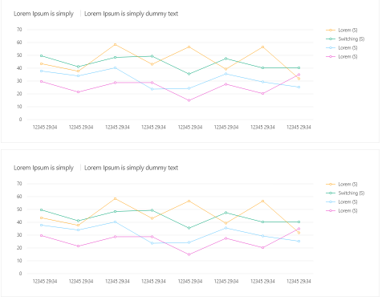

Graph.vue

UI_0401피드백
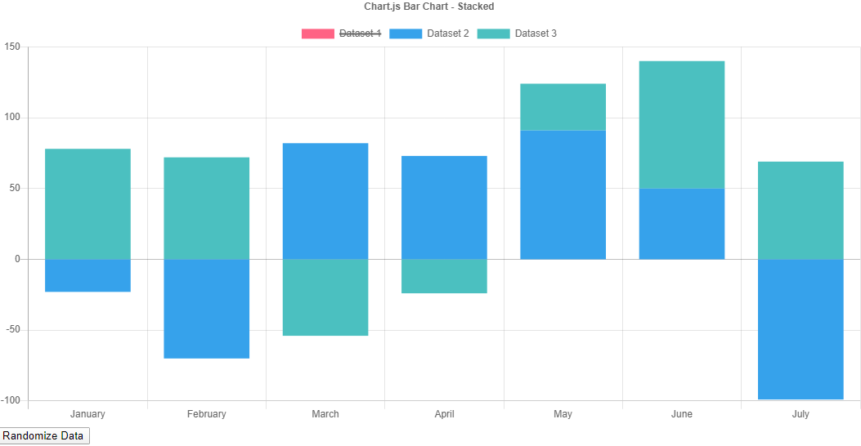
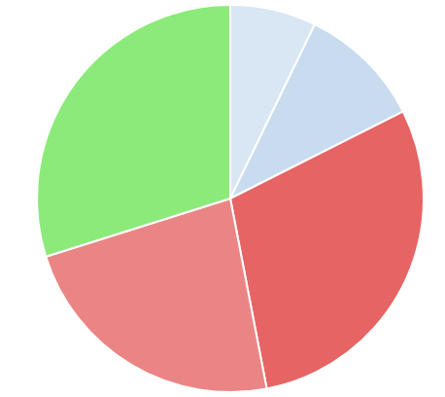
무엇이 이상한지 한눈에 볼 수 있도록 ... 만들자
개발순서
router 구성 |  | TODO
각 화면 template구성 |  | 1. 공통 CSS 파일 별도로 만들고 link 형태로 만들 것
데이터 연계 설계 |  | 2. layout 하위에 종류별 folder 생성할 것 - 예 : chart_bar, chart_line 그리고 Data를 재사용할 수 있도록
각 화면 Component 구성
전체 App.vue
3안 | 04/01 버전
GNB.vue
Init.vue - Modal (불러오기 필요)
Analysis.vue촘ㄳ
Info.vue
Notice.vue / Warning 영역
* 로그 분석관련 기본정보
- 사이트명(프로젝트명), 시간, 선택정보(파일포맷, 파일명 등)
- 추가(07/31) : 로그 건수(라인 수), 시작 시간/끝 시간
* 특이사항(Warning or Suspect)
- 사이트명(프로젝트명), 시간, 선택정보(파일포맷, 파일명 등)

Async 처리 - 분산비동기 처리 고려 (Celery?)

Search.vue

Statisctics.vue

Graph-모양.vue

 |  |  | 변경사항
 |  |  | * 비교페이지 - 시간대 |  | 별도 페이지 작성필요
 |  |  | * 메인페이지 변경
 |  |  | * 룰 적용 | 만들기부터
 |  |  | * 기존 프로젝트 저장 |  | => | 불러오기 | 테이블 별도 생성

GNB.vue
GNB.vue

Detail.vue
Compare.vue
Search.vue

Search.vue
Search.vue

Gridtable.vue

Graph-모양.vue

UI_Initialization
Init.vue

 |  |  |  | STEP1 | STEP2 | STEP3
 |  |  |  | 기존 Project 로딩 | 추가 가능 |  | 현재 Session관련
 |  |  |  | 신규 Project 생성 | 로그파일 선택 | 로그포맷 설정 | 상태 보여주기
 |  |  |  |  |  | 로딩 데이터범위 설정
 |  |  |  |  |  | - 전체 '- From일시 ~ To일시
click
 |  | TAB번호
 |  | 0 | 기본 화면 | 현재 정보 |  | 없음 | Next

 |  | 1 | Step1
 |  |  |  | Project | New | Exist
 |  |  | New | project_name
click
logmaster 생성
 |  |  |  | project_description
 |  |  |  |  |  | Prev(기본화면) | Next(Step2)

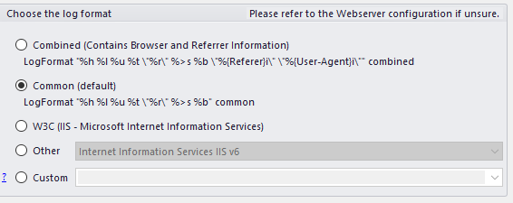
click
logmaster 존재 : project id 가져오기
(Row 선택시)
파일 추가여부 확인(Y:Step2, N:Step3)
 |  |  | Exist | project_name | project_description | uploader | created
 |  |  |  | ROW 선택 후 OK : Loading |  |  |  | Vuex - State
 |  |  |  |  |  |  |  | 검색정보 | fromDate | YYYYMMDD
 |  |  |  |  |  | Prev(기본화면) | Next(Step2 or Step3) |  | toDate | YYYYMMDD
project id 필요
 |  |  |  |  |  |  |  |  | fromTime | HHMMSS
 |  | 2 | Step2 |  |  |  |  |  | toTime | HHMMSS
 |  |  |  | file | 버튼 | file size (자동계산) |  |  | fromTimeTaken
 |  |  |  | file format | DropBox |  |  |  | toTimeTaken
 |  |  |  |  | 기본선택 |  |  |  | condition | I, R, E, U, S (위 1~5)
 |  |  |  |  | Custom |  |  |  | searchKeyword | 검색문자열
 |  |  |  | data range | 전체 |  |  | 공통정보 | projectName
click
logfile 생성
 |  |  |  |  | From 일시~ To 일시 |  |  |  | fileNames
logfile id 필요
 | file upload부분 |  |  |  |  | Prev(Step1) | Next(Step3) |  | logFormat
1 | Single File
2 | Multi File | 3 | Step3 | 최종확인
2 | Editable |  |  | New/Exist
https://serversideup.net/uploading-files-vuejs-axios/ |  |  |  | project_name
 |  |  |  | project_description
 |  |  |  | file
 |  |  |  | file format
click
New : logdetail 생성
Exist : 이미 생성된 1건 Detail 정보 가져오기
 |  |  |  | data range
 |  |  |  |  |  | Prev(Step2) | OK

UI_Detail
Authorization

Log Details - 로그 분석 프로젝트명
 |  |  |  |  |  |  |  |  |  | Date | 연,월,일,시, 분, 초 | 기간별 검색(From, To)
 |  |  |  |  |  |  |  | I | 1 | IP | IP 검색 | Regular Expression 검색
 |  |  |  |  |  |  |  | R | 2 | Request | Request 검색
Date/Time
 |  |  |  |  |  |  |  | E | 3 | Referrer | Referrer 검색
 |  |  |  |  |  |  |  | U | 4 | UserAgent | UserAgent검색
Condition
 |  |  |  |  |  |  |  | S | 5 | Status | Http 코드 검색
Timetaken
Initialize / Search
 |  |  |  |  |  |  |  |  |  | TimeTaken | TimeTaken 검색 | 범위 검색(From, To) | 단위 고려 : ms, s

Gridtable |  |  |  |  |  |  |  |  |  | Vuex - State
 |  |  |  |  |  |  |  |  |  | 검색정보 | fromDate | YYYYMMDD
Date | Time | IP | Request | Referrer | UserAgent | Status | TimeTaken |  |  |  | toDate | YYYYMMDD
TODO : Row 클릭시 상세페이지 로딩필요(로그 전체 확인)
 |  |  |  |  |  |  |  |  |  |  | fromTime | HHMMSS
 |  |  |  |  |  |  |  |  |  |  | toTime | HHMMSS
 |  |  |  |  |  |  |  |  |  |  | fromTimeTaken
 |  |  |  |  |  |  |  |  |  |  | toTimeTaken
 |  |  |  |  |  |  |  |  |  |  | condition | I, R, E, U, S (위 1~5)
 |  |  |  |  |  |  |  |  |  |  | searchKeyword | 검색문자열
 |  |  |  |  |  |  |  |  |  | 공통정보 | projectName
 |  |  |  |  |  |  |  |  |  |  | fileNames
 |  |  |  |  |  |  |  |  |  |  | logFormat

UI_LogFormat
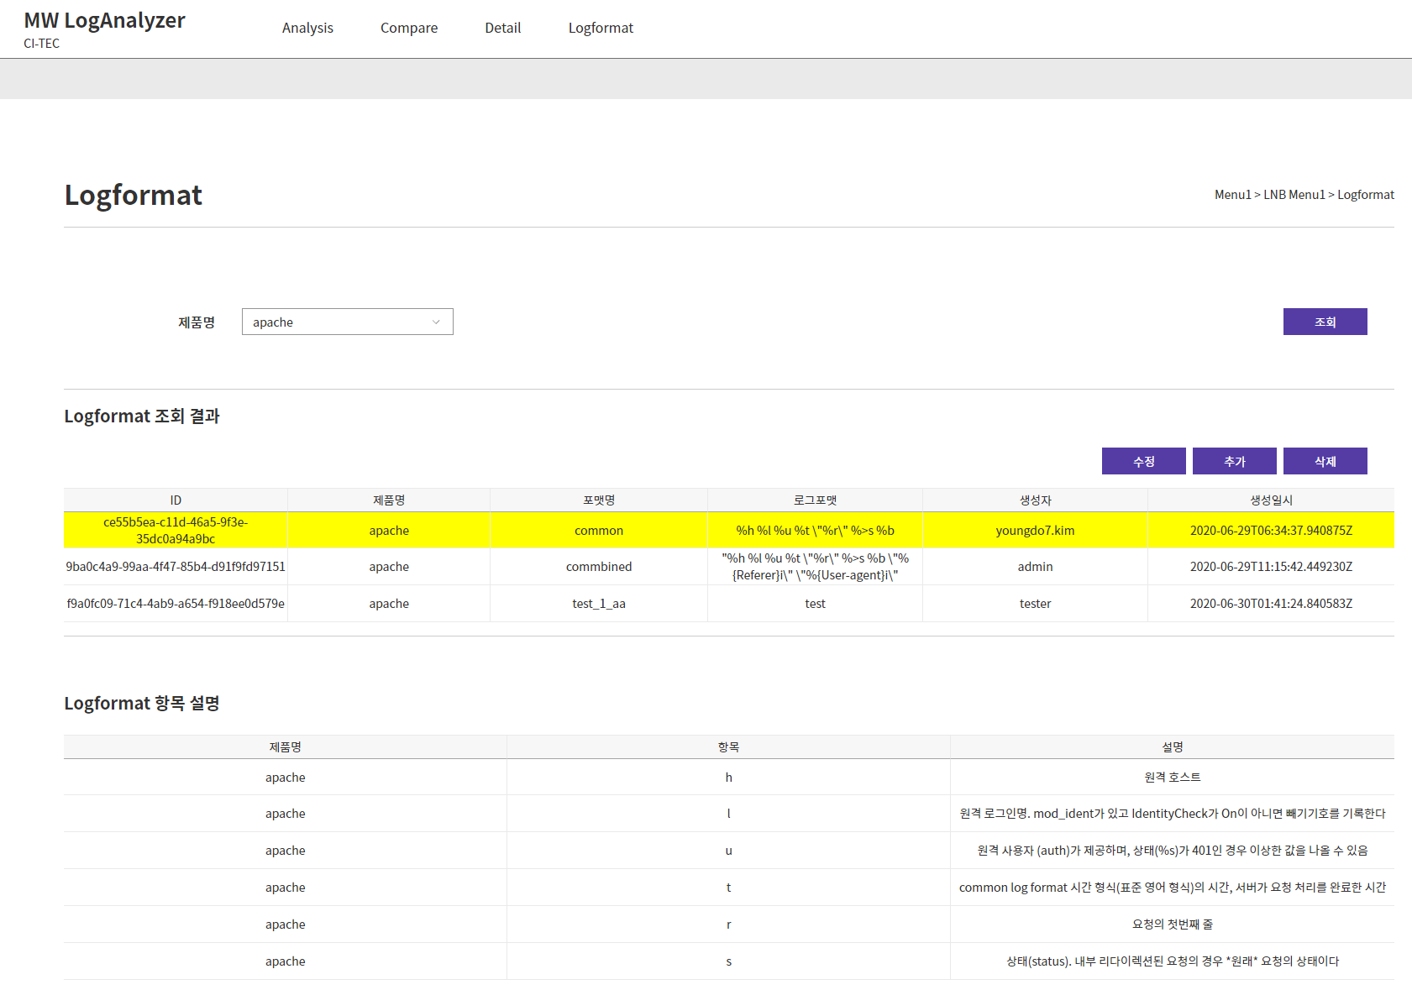
Logformat.vue

LogformatSearch.vue

제품명 조건 로그포맷 조회

LogformatResult.vue

수정/추가 버튼 클릭 시 입력 팝업 생성
수정/삭제는 확인 팝업
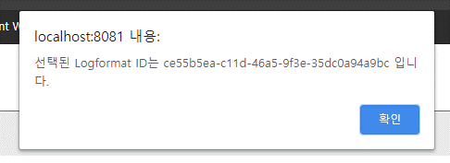
수정 시
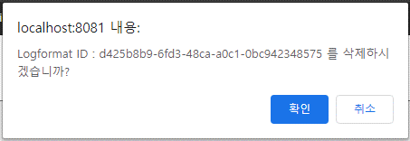
삭제 시

LogformatDetail.vue

조회결과 클릭 시 해당 제품 로그포맷 설명 출력

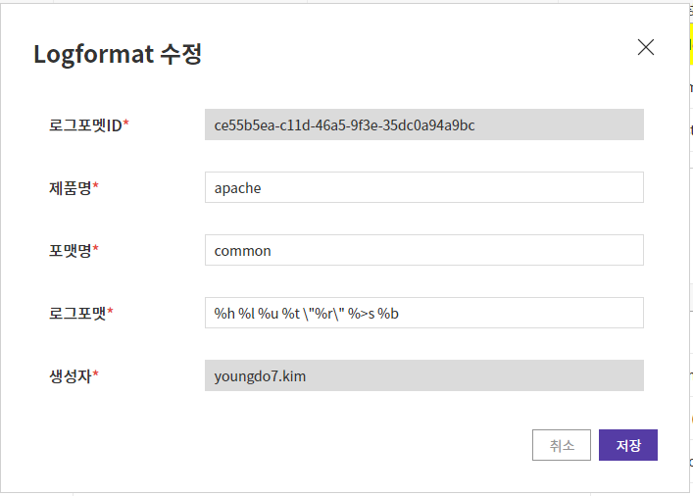
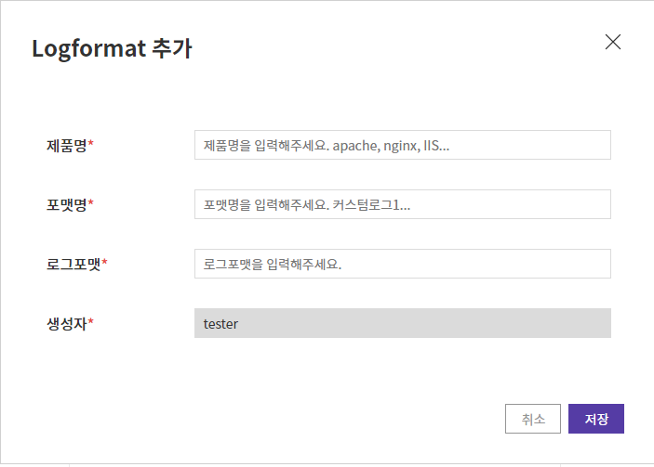
UpdateLogformatForm.vue - Modal
AddLogformatForm.vue - Modal

아키텍처
3/10 버전
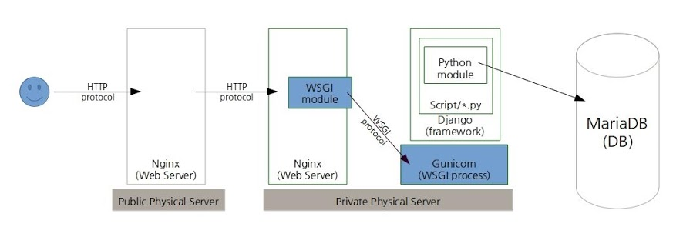
On Single Container?
Postgresql

In Production?

추가기능_베타서비스포함_TODO
 | 추가기능 |  |  | 메뉴얼 시나리오
1 | 멀티파일 업로드 |  |  | 0 | 소개자료
2 | 대용량 데이터 Split 처리 |  |  | 1 | 로그포맷 등록
3 | 압축파일 |  |  | 2 | 신규등록 | 파일추가 | 압축파일 권장
4 | Notice | static file 처리시간 지연 | 관리기능 생성 | 3 | 기존 프로젝트 가져오기 | 파일추가 | 파일은 1GB단위로 | Linesplitter
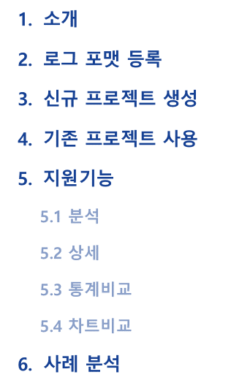
 |  | Stuck Thread |  | 4
 |  | 처리시간 3초 이상
 |  | static file 크기 2MB 이상 |  | 5 | 분석화면 | 순서(시->분->초)
5 | 로그포맷지원 | Tomcat |  | 6 | 디테일 화면
 |  | Webtob |  | 7 | 비교화면-통계
 |  | Nginx, IIS |  | 8 | 비교화면-차트
6 | 성능테스트
7 | Spinner | 로딩문자 수정

8 | 커스터마이징 | 필요한 화면만
9 | 머신러닝

기능요건_피드백
4월1일 | 전력식 파트장님
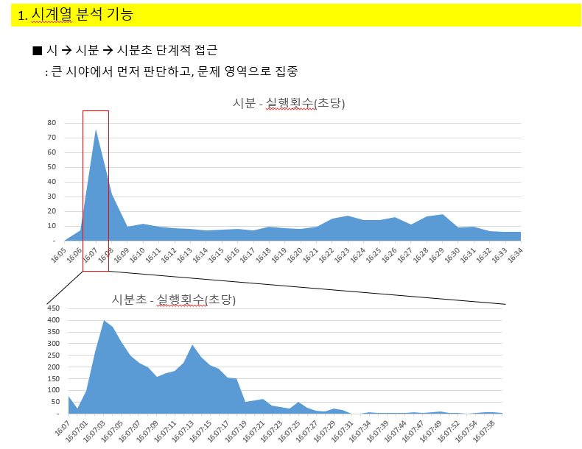
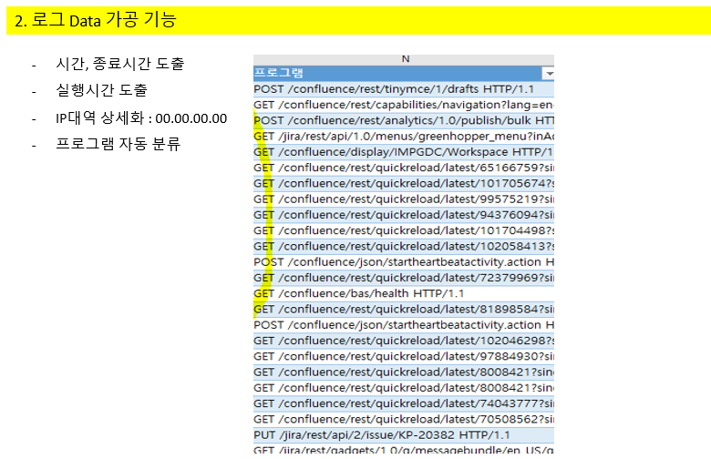
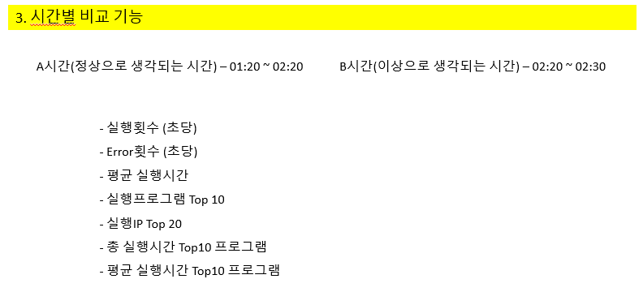

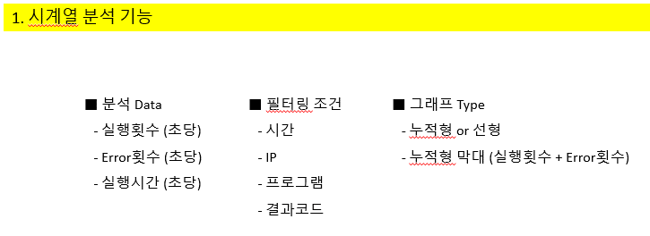

8월6일 | 리뷰회의 | 피드백 | 9월2일 | 리뷰회의 피드백
1)(완료) 메뉴 순서 변경 - Analysis Detail Comparison 으로 변경 |  |  | 1 | 주요 Feature Metric 부분 강조 - Value Added한 부분 - 장표내용
2)(완료) Analysis 차트를 맨 위로 올리기 - highlight 될 부분은 어디인가? 실제 사용시에... |  |  | 2 | 서버 올리고 베타테스트 준비가능? - 9월 - 가능여부 보고 |  |  | 사업부
 | -> 다시 생각해보자. 기존게 나을 수 있다. |  | 3 | Graph Chart
3) (TODO) 통계치에 % 추가 |  |  |  | 3-1 Request, Time-Taken 부분 하나로 통일 |  | Chart제거
4) (완료) Top N으로 수정 - 선택할 수 있도록 |  |  |  | 3-2 Y-axis TPS로 Scale 일치
4.1) (완료) 전체 건수는 Information으로 옮기자. |  |  |  | 3-3 Statics files, 처리량(Bytes) 추가 | 완료 | Top N fextension |  | Statistic | Chart
-> var url = "http://127.0.0.1:8000/logdetail/statistics_top"+this.statisticsRow+"/" // N |  |  | 4 | Detail |  | Top N fbyte |  | Statistic
-> type = 0 |  |  |  | 4-1 전체로그 출력
5) (완료) 로딩Bar 약 10분 걸릴 예정임 - 멘트 |  |  |  | 4-2 Notice 등 Count에 대한 세부내역 출력 가능하도록
- https://biigpongsatorn.github.io/#/vue-element-loading |  |  | 5 | 통계치에 % 추가
6) (완료) substr 적용하여 UI 조정 |  |  | 6 | TimeTaken 부분 UI 수정 - 단위(D/T)
-> GridTable (완료) |  |  | 7 | 작명(Naming)
-> Statistic 부분 (완료)
7)(완료) 실제 데이터 추가 수집 및 테스트 => ACS 추가 수집
8) 계속 사용해서 활용성 추가 |  |  |  | 평균 응답시간(주어진 기간)
9)(완료)Notice 부분 추가 (Issue Tracking) |  |  |  | 평균 처리량(주어진 기간)
(완료) Comparison 화면 UI정리
(완료) 멀티파일 지원코딩
1. (완료) start_end 부분 project_id로 가져오기
2. (완료) Tab3에서 파일 목록 및 전체 파일의 start/end date 가져오기
3. (완료) Search시 왜 파일 1개의 결과만 가져오는지 확인필요
(기존) logfile_id로 되어 있다.
(변경) project_id 하위의 logfile_id 가져와야 한다. HOW?
logfile_id 개수만큼 Loop를 돌아서 result[]에 담아야 한다.
(완료) logdetail 중복생성 방지
4. (완료) Notice 부분, 1개

성능테스트_0717
날짜 | 파일구분 | 파일명 | 로그구분 | 파일포맷 | 파일크기 | DB 업로드시간(s) 파일업로드 이후.. | StringIO 테스트 | 비고 | 테스트 | 이슈
2020-07-16 | mposlogs | access_log-2019-02-21 | apache | "%v, %{X-Forwarded-For}i %l %u %t \"%r\" %>s %b" common | 216KB | 0.36 |  | Virtual Host | OK | %{X-Forwarded-For}I 에 여러 IP가나오는 부분을 해결해야 한다. ※ 오류가 난 부분을 별도로 뺄 수 있는가? 후처리
2020-07-16 | samplelog | access_log_900K | apache | '%h %l %u %t \"%r\" %>s %b' | 900KB | 0.78 |  | common | OK
2020-07-17 | acslog | access-itct-20200702.log | apache | %h %l %u %t "%r" %s %b "%{Referer}i" "%{Cookie}i" %D | 12MB | 5.83 |  |  | OK
2020-07-17 | HOM1-W-F11_Samsungcard | HOM1-W-F11.log.chunk001.Test | apache | "%h %{X-Forwarded-For}i %l %u %v %t \"%r\" %>s %B \"%{Referer}i\" \"%{User-Agent}i\" \"%{JSESSIONID}C\" %a %{env}e %f %p %D" combined | 10MB | 2.21 |  |  | OK
2020-07-17 | HOM1-W-F11_Samsungcard | HOM1-W-F11.log.chunk100MB | apache | "%h %{X-Forwarded-For}i %l %u %v %t \"%r\" %>s %B \"%{Referer}i\" \"%{User-Agent}i\" \"%{JSESSIONID}C\" %a %{env}e %f %p %D" combined | 100MB | Duration to create temporary csv : 13.121999025344849 To DB, Total Duration : 18.975000381469727 |  | Single |  | UI에서 파일 업로드가 완료되는 시간도 고려해야 한다.
2020-07-17 | HOM1-W-F11_Samsungcard | HOM1-W-F11.log.chunk300MB | apache | "%h %{X-Forwarded-For}i %l %u %v %t \"%r\" %>s %B \"%{Referer}i\" \"%{User-Agent}i\" \"%{JSESSIONID}C\" %a %{env}e %f %p %D" combined | 300MB | Duration to create temporary csv : 36.633187770843506 To DB, Total Duration : 56.910199880599976 |  | Single
2020-07-17 | HOM1-W-F11_Samsungcard | HOM1-W-F11.log.chunk500MB | apache | "%h %{X-Forwarded-For}i %l %u %v %t \"%r\" %>s %B \"%{Referer}i\" \"%{User-Agent}i\" \"%{JSESSIONID}C\" %a %{env}e %f %p %D" combined | 500MB | Duration to create temporary csv : 60.75799870491028 To DB, Total Duration : 96.19961142539978 | Duration to create temporary csv : 54.79590201377869 To DB, Total Duration : 92.77517986297607 | Single |  | 664076 Lines * goaccess와 비슷한 수준, apache log viewer는 라인 한계 존재 (12172 라인 등, 숫자는 변경됨)
2020-07-17 | HOM1-W-F11_Samsungcard | HOM1-W-F11.log.1GB | apache | "%h %{X-Forwarded-For}i %l %u %v %t \"%r\" %>s %B \"%{Referer}i\" \"%{User-Agent}i\" \"%{JSESSIONID}C\" %a %{env}e %f %p %D" combined | 1GB (기준) | Duration to create temporary csv : 123.52013039588928 To DB, Total Duration : 224.22548174858093 | Memory Error | Single |  | 1328152 Lines, , 파일 전송시간 약 53s ※ Memory Error 떨어짐, 메모리 확보 후 테스트 재진행 ※ 1GB 이상일때 MP 수행 필요한가? - 성능상 이점이 적음
7/17/2020 7/20/2020 | HOM1-W-F11_Samsungcard | HOM1-W-F11.log.2GB | apache | "%h %{X-Forwarded-For}i %l %u %v %t \"%r\" %>s %B \"%{Referer}i\" \"%{User-Agent}i\" \"%{JSESSIONID}C\" %a %{env}e %f %p %D" combined | 2GB | Duration to create temporary csv : 241.90100407600403 To DB, Total Duration : 626.6962890625 |  | Single |  | 2656304 Lines, , 파일 전송시간 약 2.6m(150s) [Errno 28] No space left on device
TODO | HOM1-W-F11_Samsungcard | HOM1-W-F11.log.2GB | apache | "%h %{X-Forwarded-For}i %l %u %v %t \"%r\" %>s %B \"%{Referer}i\" \"%{User-Agent}i\" \"%{JSESSIONID}C\" %a %{env}e %f %p %D" combined | 2GB | 차후 고려 |  | MP |  | 2656304 Lines
 |  |  |  |  | 4GB |  |  | Single |  | 5312608 Lines
 |  |  |  |  | 8GB |  |  | Single |  | 11677321 Lines
 |  |  |  | CPU, Memory 증설 필요 |  | 목표시간 : 1GB 기준, 300s (5m) 이내
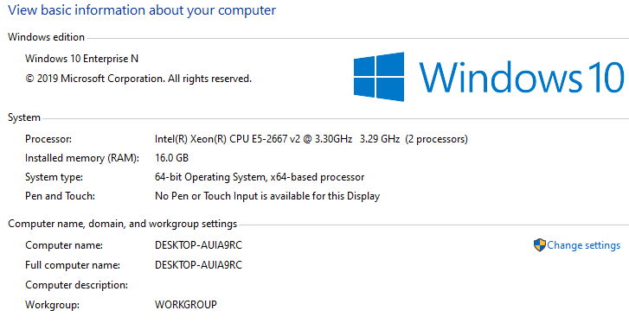
 |  |  |  |  |  | 1GB 네트웍시간 | 17s

 |  |  |  |  |  | access log 파일 업로드 | Network
 |  |  |  |  | INSERT FLOW | dataframe으로 읽기(from_csv) | File I/O
 |  |  |  |  |  | dataframe 가공 | CPU 연산 : MP 효과 구간
 |  |  |  |  |  | csv 파일 생성(to_csv) | File I/O
 |  |  |  |  |  | postgres copy 로 INSERT | Network + DB I/O

 |  |  |  |  | MP 테스트 | process 수 | 파일생성 시간
 |  |  |  |  | 300MB | 1 | ## df 나누어 읽기 : 총 작업 시간 18.069
 |  |  |  |  | 300MB | 8 | ## df 나누어 읽기 : 총 작업 시간 15.459
 |  |  |  |  | 1GB | 1 | ## df 나누어 읽기 : 총 작업 시간 55.5753
 |  |  |  |  | 1GB | 4 | ## df 나누어 읽기 : 총 작업 시간 46.4991
 |  |  |  |  | 1GB | 8 | ## df 나누어 읽기 : 총 작업 시간 46.7167
 |  |  |  |  | 2GB | 1 | ## df 나누어 읽기 : 총 작업 시간 107.0229
 |  |  |  |  | 2GB | 4 | ## df 나누어 읽기 : 총 작업 시간 87.7165
 |  |  |  |  | 2GB | 8 | ## df 나누어 읽기 : 총 작업 시간 91.2467
 |  |  |  |  | 8GB | 1 | ## df 나누어 읽기 : 총 작업 시간 504.1735
 |  |  |  |  | 8GB | 8 | ## df 나누어 읽기 : 총 작업 시간 408.6061

